jadual
HIJRAH BERSAMA MASJID JAMEK TASEK GELUGOR
Jumaat 22-11-20133
Sabtu 23-11-20133
Ahad 24-11-20133

MARI KITA SEMUA BERAMAI-RAMAI DATANG KE MASJID JAMEK TASEK GELUGOR!
Kuliah Subuh
Ustaz Asri Rejab
Selepas Solat Subuh
Zikir Al-Mathurat bersama
Ustaz Nazeri

7:30Pagi : 10,000 Langkah bersama Pintas
9 Pagi : Peraduan Teh Tarik Roti canai
Peraduan bayi sihat/gubahan
Bengkel mandi mayat
Memasak bubur Asura

Tazkirah Jumaat
oleh Ustaz Asri Rejab
10:00Pagi :
Konvoi Hijrah Anak Muda 1435H
Solat Duha
Kuliah Duha
Bengkel Motor dan kereta.

Sebelum Solat Jumaat : Pelancaran Program Hijrah bersama Masjid Jamek Tasek Gelugor
2:30 Petang
Ingatan & Nasihat
Ustazah Nor Hafizah Musa.

2:30 petang : Bakat anak Cilik
acara ' Tahnik'
Kuliah Maghrib
Ustaz Abdul Rahman b Idries
Shahih Bukhari/Sifat Solat Nabi yang sahih
2:30 petang : Sembang Keluarga bahagia.

Kuliah Maghrib
Ustaz Mohd Zakaria Hamzah
Kuliah Maghrib bersama
Ustaz Mutalib b. Maarof
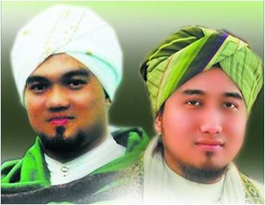
Selepas Solat isyak

Tayangan slide Jeritan Saudara Muslim dan
bersama Johan "adik2ku"
Adik Amirul Munir.
Selepas Solat Isyak
Alunan Gema Naysid mawaddah bersama Iwan Syahman & Johan Asari

4:30pagi: Qiamullail Quraba
di masjid Lama bersama anak Muda.

4:30 pagi : Qiamullail berselawat bersama Imam-Imam

Sheet2
URUSETIA
HIJRAH BERSAMA
MJTG
URUSETIA
HIJRAH BERSAMA
MJTG
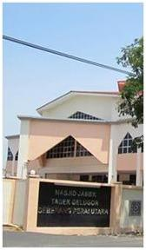 | 